Instructions
Instructions de demande de subvention provinciale d’aide aux services de garde en milieu familial - Agence de garde d’enfants en résidence privée (2015)

Ces instructions ont pour but d'aider les agences de garde d’enfants en résidence privée à remplir leur demande de Subvention d’aide aux services de garde en milieu familial (SASGMF). Pour toute question relative à votre demande, communiquez avec [insérer les coordonnées de la personne-ressource du GSMR ou du CADSS]. Vous devez soumettre votre demande de SASGMF au plus tard le 30 juin 2015 pour être admissible à la subvention. Les demandes transmises après le 30 juin 2015 ne seront pas acceptées.

Seuls les champs verts, comme celui-ci, doivent être remplis. Tous les autres calculs sont automatiques.

ÉTAPE 1 : DÉTERMINATION DE L'ADMISSIBILITÉ
Afin de remplir correctement votre demande de SASGMF, vous devez déterminer quels fournisseurs en résidence privée sont admissibles à l'aide proposée.

Les fournisseurs de services de garde d'enfants en résidence privée sont admissibles à la pleine SASGMF de 10 $ par jour s'ils respectent les conditions suivantes :
• Ils ont un contrat avec une agence de garde d’enfants en résidence privée entre le 1er janvier 2014 et le 31 octobre 2014;
• Ils donnent des services à l'équivalent de deux enfants à plein temps inscrits à leur programme et qui leur ont été assignés par une agence de garde d’enfants en résidence privée;
• Ils reçoivent moins de $ 262,70 en moyenne par jour en tarif quotidien de leur agence; et
• Ils donnent activement des services à des enfants qui leur ont été assignés par l'agence durant 2015.

Les fournisseurs de services de garde d'enfants en résidence privée sont admissibles à une SASGMF partielle de 5 $ par jour s'ils respectent les conditions suivantes :
• Ils ont un contrat avec une agence de garde d’enfants en résidence privée entre le 1er janvier 2014 et le 31 octobre 2014;
• Ils donnent des services à l'équivalent de moins de deux enfants à plein temps inscrits à leur programme et qui leur ont été assignés par une agence de garde d’enfants en résidence privée;
• Ils reçoivent moins de $ 262,70 en moyenne par jour en tarif quotidien de leur agence; et
• Ils donnent activement des services à des enfants qui leur ont été assignés par l'agence durant 2015.

Les fournisseurs peuvent être à plein temps ou assurer des suppléances. La SASGMF sera accordée en fonction des jours travaillés en 2014.
Maintenant que vous avez déterminé quels fournisseurs sont admissibles à la SASGMF, vous pouvez commencer à remplir le formulaire.

ÉTAPE 2 : RENSEIGNEMENTS SUR L'AGENCE
Ouvrez le formulaire de demande de SASGMF dans Excel et entrez les renseignements demandés ci-dessous concernant l'agence et la personne-ressource qui
pourra répondre à toute question relative au formulaire de demande que vous soumettez.
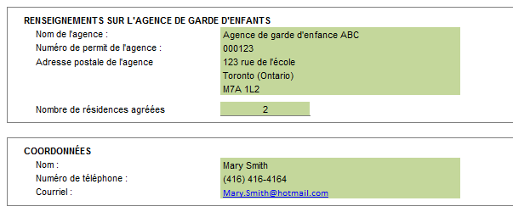

ÉTAPE 3 : RENSEIGNEMENTS SUR LE TAUX QUOTIDIEN DE L'AGENCE
Veuillez indiquer les taux quotidiens versés aux fournisseurs de services de garde d'enfants en résidence privée par groupe d'âge. Une catégorie «Autres» a également été ajoutée dans les instances ou l'agence utilise un groupement et / ou taux différent. Dans ces cas, veuillez également compléter le champ de description.
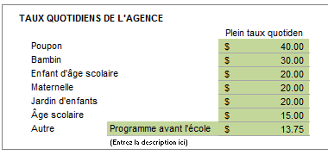

Maintenant que vous avez saisi les renseignements sur votre agence, passez à l’étape 4 et entrez les renseignements concernant les fournisseurs.

ÉTAPE 4: RENSEIGNEMENTS SUR LES FOURNISSEURS
Entrez les renseignements ci-dessous pour les fournisseurs admissibles.
• Nom du fournisseur = nom du fournisseur ou leur programme de garde d’enfants en résidence privée
• Fournisseur rendait des services de garde d'enfants avant le 1 janvier 2014? = Du menu déroulant sélectionnez "Oui" ou "Non" si le fournisseur rendait des services de gardes avant le 1er janvier
• Si non, premier mois complet le fournisseur a travaillé en 2014 = Entrez le premier mois complèt ou le fournisseur a rendu des services de garde d'enfants en 2014. Par exemple, ou un fournisseur a commencé à rendre des services le 15 avril 2014, veuillez entrer mai.
• Annualisation (conversion en année pleine) = Cette colonne calcule automatiquement le pourcentage annualisé à assurer que le fournisseur reçoit des fonds pour une année civile complète
• Nombre de jours travaillés (1 jan au 31 oct 2014) = Veuillez entrez le nombre de jours travaillés dans la période de référence. Lorsqu'un fournisseur fonctionne sur le week-end, les jours devraient être inclus dans le décompte.
• Description: Veuillez inclure une description (par exemple, les initiales de l'enfant, # d'enfants, nombre de mois placés) par groupe d'âge.
• Les paiements / ÉPT = Veuillez entrer les paiements effectués par l'agence au fournisseur par chaque groupe d'âge pour la période de référence (1 jan au 31 oct, 2014). Une fois que les paiements sont entrés, l'équivalence à plein temps (ÉPT) des enfants par groupe d'âge sera calculée automatiquement.

Quand vous aurez entré les renseignements ci-dessus, le modèle de demande calculera les renseignements suivants :
• tarif quotidien moyen payé au fournisseur au cours de la période de référence (afin de se qualifier, ce ne peut pas dépasser $ 262,70)
• Nombre d'enfants équivalents plein temps (ÉPT) en fonction de la période de référence du 1er Janvier to 31 Octobre, 2014
• ÉPT annualisé basé sur l'année civile 2014
• Taux quotidien - Plein = 10,00 $ or Partiel = 5,00 $
• Transfert maximal de la subvention qui peut être transféré à un fournisseur en 2015
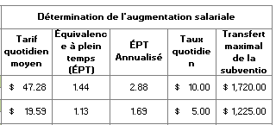

Vous trouverez au bas du formulaire de demande un résumé des fournisseurs admissibles de l'agence et le montant total du financement que vous allez recevoir au titre de la SASGMF, sous réserve de l'autorisation du GSMR/CADSS

ÉTAPE 5 : ATTESTATION
Veuillez remplir l’attestation pour confirmer que les renseignements fournis dans votre demande sont exacts en cochant la case montrée ci-dessous et en indiquant vos renseignements relatifs à votre pouvoir de signature. Soumettez votre demande remplie à [insérer les coordonnées du GSMR ou du CADSS].

Les renseignements fournis peuvent être examinés par le GSMR ou le CADSS avant et après le versement de la subvention à l'agence.
Le GSMR / CADSS communiquer le montant de l'approbation par retourner le formulaire de demande avec la partie inférieure du formulaire rempli.

